00 Summary

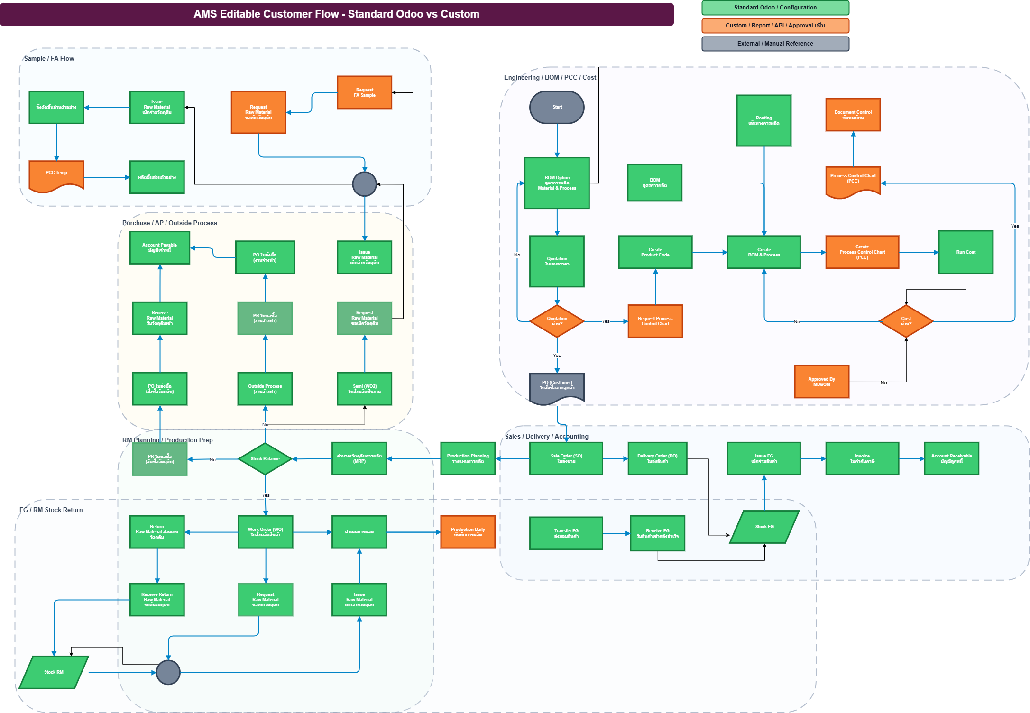
TFI Blueprint Mapping: Odoo Standard vs Custom

หัวข้อ | สรุป
Coverage | เข้า Odoo ได้ครบทุก flow | ไม่มีจุดที่ต้องทำระบบนอก Odoo; แยกแค่ว่าใช้ standard/config หรือ custom เพิ่มใน Odoo
Standard / Configuration | 28 | รองรับด้วย Odoo app/config เช่น Sales, Purchase, Inventory, MRP, Quality, Accounting
Custom เพิ่มใน Odoo | 10 | ทำเฉพาะฟอร์ม/รายงาน/approval/เลขเอกสารที่ลูกค้ามีรูปแบบเฉพาะ
Manual / Reference | 0 | เป็นข้อมูลอ้างอิง ไม่ใช่ function ที่ต้องพัฒนา

สีใน Flow | ความหมาย | จำนวน Block | แนวทางทำงาน | ผลกระทบ
เขียว | Standard / Configuration | 28 | เปิดใช้ module + ตั้งค่า master/route/workflow | Manday ต่ำกว่า custom
ส้ม | Custom เพิ่มใน Odoo | 10 | ทำ form/report/approval/template เพิ่ม แต่ยังอยู่ใน Odoo | ต้อง estimate และ confirm scope
เทา | Manual / Reference | 0 | ใช้เป็นเอกสารหรือข้อมูลประกอบ | ไม่ใช่ระบบหลัก

